Sheet1
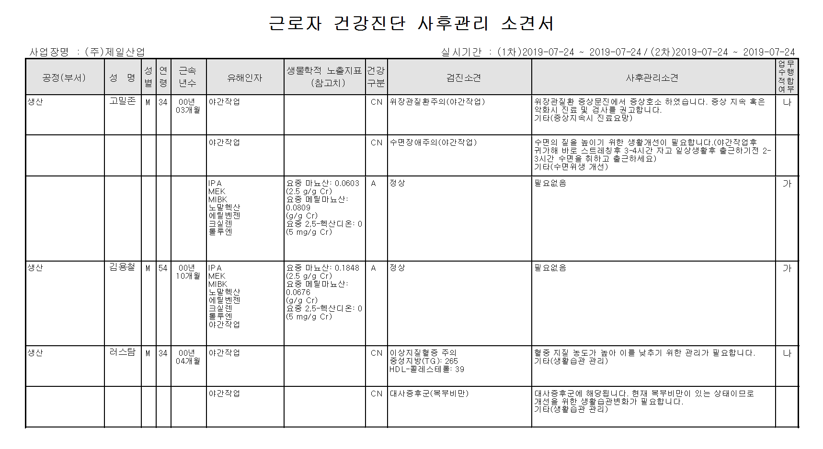
㈜제일산업 사후관리소견서 메틸마뇨산 참고치 오류

